PAAC
 | Versión 02 de 2021
PLAN ANTICORRUPCIÓN Y DE ATENCIÓN AL CIUDADANO 2021 - ANH



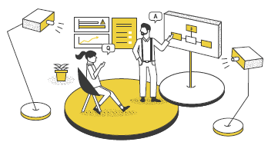
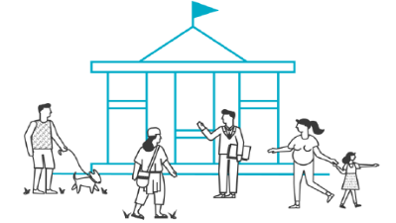



COMPONENTE No. 01
COMPONENTE No. 02
COMPONENTE No. 03
COMPONENTE No. 04
COMPONENTE No. 05
COMPONENTE No. 06

Gestión del Riesgo - Mapa de Riesgos de Corrupción
Racionalización de
Tramites
Estrategia de Rendición de Cuentas
Mecanismos para Mejorar la Atención al Ciudadano
Transparencia y Acceso a la Información
Iniciativas Adicionales

META | 100
CUMPLIMIENTO | 94
META | 100
CUMPLIMIENTO | 100
META | 100
CUMPLIMIENTO | 94
META | 100
CUMPLIMIENTO | 68
META | 100
CUMPLIMIENTO | 45
META | 100
CUMPLIMIENTO | 95

76%
100%
94%
68%
95%
45%
100

76

RIESGOS
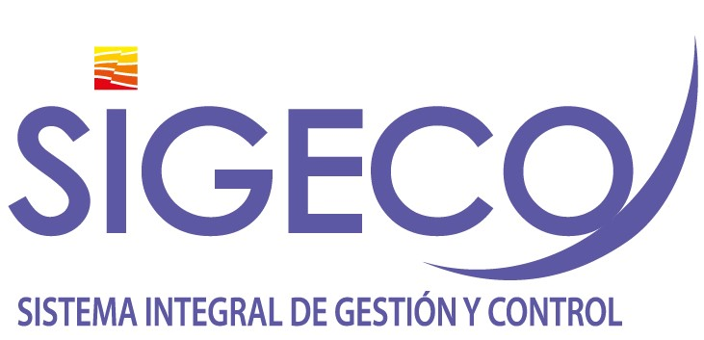

Gestión del Riesgo de Corrupción - Mapa de Riesgos de Corrupción
Política: "La administración de riesgos en la Agencia Nacional de Hidrocarburos, tendrá un carácter prioritario y estratégico, fundamentada en el modelo de operación por procesos. Por tal razón, la identificación, análisis y valoración de los riesgos se circunscribirá a los objetivos estratégicos y objetivo de cada proceso. De igual manera se alineará a las metas del Plan de Acción Institucional y al plan nacional de desarrollo vigente. " Propósito 2021: i). Mejorar la herramienta SIGECO, para la administración de riesgos de corrupción, ii) fortalecer la cultura organizacional frente a la administración del riesgo. iii). Articular la planeación institucional al sistema de riesgos; iv) Establecer sinergias con la Secretaria de Transparencia de la Presidencia de la República para la capacitación y lucha contra la corrupción con la finalidad de mejorar nuestros controles frente a posibles hechos de corrupción.

Plan Anticorrupción y de Atención al Ciudadano
Subcomponente/Procesos | Actividades |  | Meta o producto | Responsable | fecha De Inicio | Fecha Programada | 1° Cuatrimestre-Abril | 2° Cuatrimestre- Agosto | 3° Cuatrimestre | Observaciones
Subcomponente/proceso 1 Política de administración de riesgos | 1.1 | Actualizar el análisis del Contexto Interno y Externo Institucional y la base de las necesidades y expectativas de las partes interesadas | Análisis de Contexto Actualizado | Gerencia de planeación | 2021-01-01 | 2021-03-30 | 100% | 100% | 100% | Ver anexo reporte 1°Cuatrimestre
 | 1.2 | Actualizar la Política de Riesgos Institucional de acuerdo a los cambios de factores internos y externos que afecten la gestión institucional | Política riesgos actualizada | Gerencia de planeación | 2021-01-01 | 2021-12-31 | 80% | 100% | 100% | Se actualiza la política de Administración del Riesgo y las Oportunidades, la cual se encuentra publicada en el documento ANH-GES-GU-03 Guía para la administración del Riesgo y las Oportunidades. Se incluye los niveles de aceptación del riesgo y directrices frente a la identificación y diseño de controles. Archivo disponible en: http://192.168.67.83/index.php?la=2&li=0
Subcomponente/proceso 2 Construcción del mapa de Riesgos de Corrupción | 2.1 | Actualizar módulo SIGECO de riesgos de corrupción, articulando los objetivos estratégicos al sistema de riesgos | Modulo Actualizado | Gerencia de planeación / Oficina de Tecnologías de la Información - OTI. | 2021-01-01 | 2021-08-29 | 0% | 0% | 0% | Pendiente contrato de soporte - SIGECO
 | 2.2 | Realizar actualización de controles a los riesgos establecidos | Matriz de riesgos actualizada en controles | Gerencia de planeación | 2021-01-01 | 2021-06-30 | 15% | 30% | 35% | Se actualizan las matrices de riesgos con sus controles de los procesos de Gestión Integral, Gestión Estratégica(18 de Mayo) y Gestión TIC (12 de Julio)-Gestión Financiera (15 de diciembre) y se deja adelantado la versión preliminar de la matriz de reisgos de Participación ciudadana.
Subcomponente/proceso 3 Consulta y divulgación | 3.1 | Publicar Matriz de Riesgos de Corrupción Pagina Web | Riesgos de corrupción publicado | Gerencia de planeación | 2021-01-15 | 2021-01-31 | 100% | 100% | 100% | https://www.anh.gov.co/transparencia/planeaci%C3%B3n
 | 3.2 | Socializar la políticas de riesgos Institucional de acuerdo a los cambios de factores internos y externos que afecten la gestión institucional | Campaña de socialización efectuada | Gerencia de planeación | 2021-01-01 | 2021-12-30 | 0% | 0% | 30% | Se socializa la Politica de Administración de riesgos con la Alta Dirección en el marco del Comité Institucional de Gestión y Desempeño del 05 de Noviembre de 2021.
 | 3.3 | Realizar talleres de capacitación y sensibilización frente al riesgo de corrupción, con la participación de Secretaria de Transparencia de la Presidencia de la República. | (2) Talleres | Gerencia de planeación | 2021-04-01 | 2021-11-30 | 0% | 0% | 100% | En compañía de la funcionaria Angélica María Castillo Henao de la Secretaría de Transparencia de la Presidencia de la republica se realiza capacitación con enfoque en la Gestión de Riesgos de Corrupción.
 | 3.4 | Elaborar encuesta interna para evaluar la cultura frente a la administración del riesgo | (1) Encuesta realizada | Gerencia de planeación | 2021-05-01 | 2021-10-30 | 0% | 0% | 50% | Se elabora Borrador de la encuesta de la cultura de administración de riesgos en la ANH.
Subcomponente/proceso 4 Monitoreo y Revisión | 4.1 | Fortalecer y mejorar la herramienta de seguimiento y monitoreo de riesgos, mejorar alertas y reportes | Modulo Actualizado | Gerencia de planeación / Oficina de Tecnologías de la Información - OTI. | 2021-01-01 | 2021-08-29 | 100% | 100% | 100% | Se actualiza el módulo de riesgos del aplicativo SIGECO en la sección de reportes y se mejora la parametrización frente a la valoración del riesgo.
 | 4.2 | Implementar el Plan de Mejoramiento que tiene como fuente generadora la auditoría realizada por la Oficina de Control Interno al sistema de riesgos de la ANH. | Plan de Mejoramiento Finalizado | Gerencia de Planeación | 2021-01-01 | 2021-04-30 | 70% | 70% | 100% | Se suscribe el Plan de Mejoramiento 381 en el aplicativo SIGECO el cual se encuentra gestionado al 100%
 | 4.3 | Monitorear semestralmente la gestión del riesgo (Planes de Tratamiento). | (2) Reportes | Gerencia de planeación | 2021-07-15 | 2021-12-29 | 0% | 50% | 100% | Se realiza monitoreo a la matrices de riesgos de los 20 procesos haciendo enfasis en el aseguramiento de los controles.
Subcomponente/proceso 5 Seguimiento | 5.1 | Realizar pruebas de recorrido y monitoreo aleatorio a la gestión de los riesgos a través de las auditorías internas al Sistema de Gestión | (1) Informe | Gerencia de planeación | 2021-02-01 | 2021-04-30 | 0% | 100% | 100% | Se realiza auditoría en el mes de Julio con enfoque en riesgos, en donde se revisaron las matrices de riesgos de cada uno de los procesos y se identificaron puntos para mejora. - Ver Registro Informe de Auditorías Internas
2021-01-31

Dashboard
ESTADISTICAS PLAN ANTICORRUPCIÓN Y DE ATENCIÓN AL CIUDADANO ANH - 2021

Avance total del plan a agosto 31
62,3%

TOTAL ACTIVIDADES

64

Gestión del Riesgo - Mapa de Riesgos de Corrupción
Cifras a Agosto 31
Actividades al 100% | 24
Vencidas | 4
En Ejecución | 36
GRUPOS DE TRABAJO EJECUTORES DE LAS ACTIVIDADES
12

- Participación Ciudadana y Cominicaciones
- Oficina Asesora Jurídica
- Promoción y Asisgnación de Áreas
- SCYMA
- Oficina de Tecnologias de la Información
- Oficina de Control Interno
- Gestión Documental
- Grupo de Talento Humano
- Planeación
- Grupo de Regalías y D.E
Racionalización de Tramites
1

Estrategia de Rencidición de Cuentas

18

Mejorar la Atención al Ciudadano

11

Transparencia y Acceso a la Información

14

Iniciativas Adicionales

8

